第1号 申請書
 |  |  |  |  |  |  | （第１号様式）
 |  | 結核健康診断費補助申請書
 |  |  |  |  |  |  |  | ※ 「基礎入力」、「第２号」、「第３号」、「第４号」のシートを入力すると完成します。

 |  |  |  |  | 令和 年 月 日

（あて先）名古屋市長

 |  |  | （住所）

 |  |  | （氏名）

 |  |  | （法人の場合は主たる事務所の所在地、名称及び代表者名）

学校・施設名

 |  | 令和 8 年度における結核健康診断費については
 |  | 下記の通り交付してください。

 |  |  | 記

 | 金 | ¥★
 | 額

結核予防事業費

区分 | 支出済額 | 事業 | 差引額 | 算定 | 補助 | 補助率 | 補助
 |  | 収入額 |  | 基準額 | 基本額 |  | 申請額
 | 円 | 円 | 円 | 円 | 円 |  | 円
$$\frac{2}{3}$$
申請額 | 0 | 0 | 0 | 0 | 0 | 0.66 | 0
$$\frac{2}{3}$$
審査 決定額

第6号 報告
 |  |  |  |  | （第６号様式）

結 核 健 康 診 断 報 告

（あて先）名古屋市長

（担当者名）
（電話番号）
事業所等の所在地
事業所等の名称
メールアドレス
担当者連絡先
事業所等の種別 |  | 学校長 | 施設長 | 事業所
対象者の区分 |  | 学校 （入学年度の者） | 施設 （65歳以上） | 事業所の従事者
対 象 者 数
受 診 者 数
間接撮影者数 |  |  |  |  |  | 10,11,14-20,23-27行の該当箇所に入力をお願いします
直 接 撮 影 者 またはデジタル撮影者数
かくたん検査数
被発見者数 | 結核患者
 | 結核発病のおそれが あると診断された者
未受診者がいる場合は、下記に理由毎の人数を記載してください
対象者の区分 |  | 学校 （入学年度の者） | 施設 （65歳以上） | 事業所の従事者
未受診者数
未受診の理由 | 妊娠中
 | 産休・育休中
 | 休学・休職中

注意

１ この様式は、名古屋市内の事業者等が実施した結核健康診断に関して使用
するものである。

２ この報告書の提出先は、事業所の所在地を管轄する保健センターとする。

３ 学生、65歳以上の高齢者だけでなく、従事者も記入すること。

第号 39報告
様式第3９号

 |  |  | 結核健康診断報告（学校用）

（あて先）名古屋市長
 |  |  |  |  | 令和 | 年 | 年 月実施分
 |  |  |  |  | 報告年月日

学校所在地・名称 |  |  |  |  |  |  |  |  | ※第６号のデータを反映させています。
区分 |  |  |  | 教職員等＊ |  | 学生又は生徒 （入学年度の者） |  |  | 施設が学校の場合はこちらをご利用ください その場合、第38号・第41号のシートは削除してご提出ください。
対象者数 |  |  |  | 0 |  | 0
受診者数 |  |  |  | 0 |  | 0 |  |  | 職員分の健診が未実施で、一緒に報告できない場合
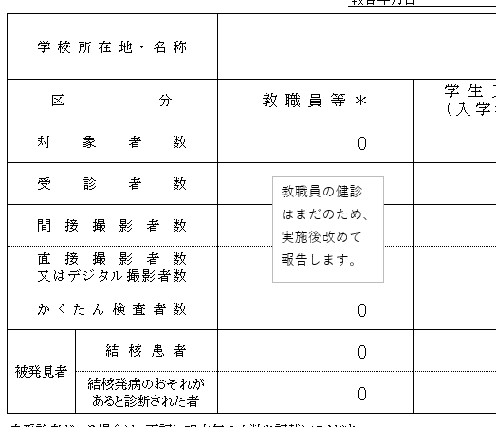
間接撮影者数 |  |  |  | 0 |  | 0 |  |  | 「０」のまま提出せず、後日提出がわかるように右図のように 教職員等の表の上に下記の図を貼ってください
教職員の健診はまだのため、実施後改めて報告します。
直接撮影者数 又はデジタル撮影者数 |  |  |  | 0 |  | 0
かくたん検査者数 |  |  |  | 0 |  | 0
被発見者 |  | 結核患者 |  | 0 |  | 0
 |  | 結核発病のおそれが あると診断された者 |  | 0 |  | 0
未受診者がいる場合は、下記に理由毎の人数を記載してください
区 分 |  |  |  | 教職員等 |  | 学生又は生徒 （入学年度の者）
未受診者数
未受診の理由 | 妊娠中
 | 産休・育休中
 | 休学・休職中

＊教職員等：常勤・非常勤を問わず、反復継続して従事している方（パート職員、事務職員等
も含む）

※毎年度１回、全従事者の結核健康診断を実施後できるだけ早く、（翌年度４月末日までに）
本様式にて所在区の保健センターへFAXでご報告いただくようお願いします。

感染症の予防及び感染症の患者に対する医療に関する法律第53条の2及び第53条の7に基づき、
病院、診療所・介護老人保健施設の長は、従事者の結核健康診断を実施し、各保健センターへ受診
者数・患者発見者数等を報告いただくことになっております。国の監査でも指摘を受けておりますので、
何卒ご協力ください。

 |  |  |  |  |  |  |  | 各区保健ｾﾝﾀｰFAX番号
 |  |  |  |  |  |  |  | 千種保健ｾﾝﾀｰ | 751-3545 | 昭和保健ｾﾝﾀｰ | 731-0957 | 守山保健ｾﾝﾀｰ | 796-0040
 |  |  |  |  |  |  |  | 東保健ｾﾝﾀｰ | 937-5145 | 瑞穂保健ｾﾝﾀｰ | 837-3291 | 緑保健ｾﾝﾀｰ | 891-5110
 |  |  |  |  |  |  |  | 北保健ｾﾝﾀｰ | 911-2343 | 熱田保健ｾﾝﾀｰ | 681-5169 | 名東保健ｾﾝﾀｰ | 773-6212
 |  |  |  |  |  |  |  | 西保健ｾﾝﾀｰ | 531-2000 | 中川保健ｾﾝﾀｰ | 361-2175 | 天白保健ｾﾝﾀｰ | 803-1251
 |  |  |  |  |  |  |  | 中村保健ｾﾝﾀｰ | 483-1131 | 港保健ｾﾝﾀｰ | 651-5144
 |  |  |  |  |  |  |  | 中保健ｾﾝﾀｰ | 265-2259 | 南保健ｾﾝﾀｰ | 614-2818

第41号 報告
様式第４１号

 |  |  | 結核健康診断報告（社会福祉施設用）

（あて先）名古屋市長
 |  |  |  |  | 令和 | 年 | 年 月実施分
 |  |  |  |  | 報告年月日

施設所在地・名称 |  |  |  |  |  |  |  |  | ※第６号のデータを反映させています。
区分 |  |  |  | 従事者＊ |  | 入所者 （65歳以上の者）
対象者数（全従事者＊） |  |  |  | 0 |  | 0 |  |  | 施設が社会福祉施設の場合はこちらをご利用ください その場合、第３８号・第３９号のシートは削除してご提出ください。
受診者数 |  |  |  | 0 |  | 0
間接撮影者数 |  |  |  | 0 |  | 0 |  |  | 職員分の健診が未実施で、一緒に報告できない場合
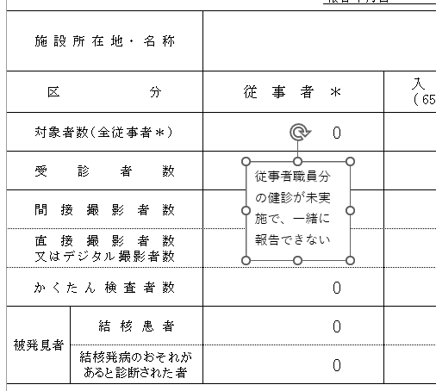
直接撮影者数 又はデジタル撮影者数 |  |  |  | 0 |  | 0 |  |  | 「０」のまま提出せず、後日提出がわかるように右図のように 教職員等の表の上に下記の図を貼ってください
従事者職員分の健診が未実施で、一緒に報告できない場合
「０」のまま提出せず、後日提出がわかるように右図のように 教職員等の表の上に下記の図を貼ってください
の健診はまだのため、実施後改めて報告します。
かくたん検査者数 |  |  |  | 0 |  | 0
被発見者 |  | 結核患者 |  | 0 |  | 0
 |  | 結核発病のおそれが あると診断された者 |  | 0 |  | 0
未受診者がいる場合は、下記に理由毎の人数を記載してください
区 分 |  |  |  | 従 事 者 |  | 入所者 （65歳以上の者）
未受診者数
未受診の理由 | 妊娠中
 | 産休・育休中
 | 休学・休職中

＊従事者：常勤・非常勤を問わず、反復継続して従事している方（パート職員、事務職員等
も含む）

※毎年度１回、全従事者の結核健康診断を実施後できるだけ早く、（翌年度４月末日までに）
本様式にて所在区の保健センターへFAXでご報告いただくようお願いします。

感染症の予防及び感染症の患者に対する医療に関する法律第53条の2及び第53条の7に基づき、
病院、診療所・介護老人保健施設の長は、従事者の結核健康診断を実施し、各保健センターへ受診
者数・患者発見者数等を報告いただくことになっております。国の監査でも指摘を受けておりますので、
何卒ご協力ください。

 |  |  |  |  |  |  |  | 各区保健ｾﾝﾀｰFAX番号
 |  |  |  |  |  |  |  | 千種保健ｾﾝﾀｰ | 751-3545 | 昭和保健ｾﾝﾀｰ | 731-0957 | 守山保健ｾﾝﾀｰ | 796-0040
 |  |  |  |  |  |  |  | 東保健ｾﾝﾀｰ | 937-5145 | 瑞穂保健ｾﾝﾀｰ | 837-3291 | 緑保健ｾﾝﾀｰ | 891-5110
 |  |  |  |  |  |  |  | 北保健ｾﾝﾀｰ | 911-2343 | 熱田保健ｾﾝﾀｰ | 681-5169 | 名東保健ｾﾝﾀｰ | 773-6212
 |  |  |  |  |  |  |  | 西保健ｾﾝﾀｰ | 531-2000 | 中川保健ｾﾝﾀｰ | 361-2175 | 天白保健ｾﾝﾀｰ | 803-1251
 |  |  |  |  |  |  |  | 中村保健ｾﾝﾀｰ | 483-1131 | 港保健ｾﾝﾀｰ | 651-5144
 |  |  |  |  |  |  |  | 中保健ｾﾝﾀｰ | 265-2259 | 南保健ｾﾝﾀｰ | 614-2818

